Aire d'approvisionnement
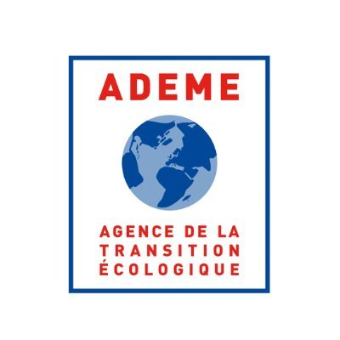


Aire d'approvisionnement

Nom et ville du projet | Projet test |  |  | Mode d'emploi
Besoins énergétiques du projet (MWh biomasse sortie chaudière) | 176400 |  |  | Remplir les 3 onglets Aire d'approvisionnement, fournisseurs, Engagement Fournisseurs dans l'ordre. Remplir toutes les cases en bleu (exclusivement) de gauche à droite
Part des besoins couvert par le plan d'approvisionnement | 100% | Utilisation séchoir, rendement entre MWhp livrés et MWhu sortie chaudière = 93%. Voir annexe "Détail calcul quantité biomasse avec séchoir" |  | Utiliser les menus déroulants pour choisir la catégorie et la sous catégorie du combustible et la région - s'ils ne fonctionnent pas, utiliser exclusivement les catégories de la feuille Nature du combustible
Quantité de cendres produite annuellement (tonnes)? | 1037 |  |  | En cas de difficulté à classer le combustible, se référer à la feuille Nature du combustible
Valorisation des cendres est envisagée ? (liste) | Epandage agricole |  |  | Prévoir une ligne par ancienne région et par sous-catégorie de combustible
Taux de cendres | 1.56% |  |  | Distinguer l'autoconsommation éventuelle (menu déroulant ou Oui/Non)
Vérification tonnage Fournisseur = tonnage aire d'approvisionnement | ok |  |  | Pour les projets ayant pour activité la production de granulés, l'ensemble du plan d'approvisonnement (thermique + process) doit être présenté en distinguant feuillus et résineux

Catégorie de combustible | Sous catégorie Combustible | Précision libre sur le combustible | Région d'origine du combustible | Tonnage / an | Autoconsommation (Oui/ Non) | PCI (kWh/t) | MWh | % de biomasse (à compléter si le combustible n'est pas 100% biomasse) | MWh biomasse | MWh (%) | Taux de combustible certifié FSC/PEFC | Tonnes de combustible certifié PEFC/FSC | Taux régional minimum PEFC/FSC
Plaquettes forestières et assimilées | Plaquettes forestières (référentiel 2017 - 1A - PFA) | La biomasse est séchée à 20% d'humidité sur brut pour un PCI à 3 864 kWh/t. Le tonnage dans ce tableau est le tonnage en bois humide. | Grand Est | 10,381 | Non | 3,010 | 31,247 |  | 31247 | 16% | 75% | 7786 | 59%
Plaquettes forestières et assimilées | Plaquettes forestières (référentiel 2017 - 1A - PFA) |  | Bourgogne - Franche Comté | 10,381 | Non | 3,010 | 31,247 |  | 31247 | 16% | 75% | 7786 | 43%
Plaquettes forestières et assimilées | Plaquettes forestières (référentiel 2017 - 1A - PFA) |  | Grand Est | 22,227 | Non | 2759 | 61,324 |  | 61324 | 32% | 59% | 13114 | 59%
Connexes et sous produits de l'industrie de première transformation du bois | Ecorces (référentiel 2017- 2A-CIB) |  | Bourgogne - Franche Comté | 7,368 | Non | 1600 | 11,789 |  | 11789 | 6%
Connexes et sous produits de l'industrie de première transformation du bois | Ecorces (référentiel 2017- 2A-CIB) | Pourrait être juste une probabilité le cas échéant dans le cadre d'une optimisation de la logistique et du cycle du bois. Représente 5% du total d'ecorce livrées | Hors France | 388 | Non | 1600 | 620 |  | 620 | 0% | 100%
Connexes et sous produits de l'industrie de première transformation du bois | Plaquettes de produits connexes de scieries et assimilés (référentiel 2017 - 2B - CIB) |  | Grand Est | 3,585 |  | 2759 | 9,891 |  | 9,891 | 5%
Bois fin de vie et bois déchets | Bois fin de vie utilisables selon la rubrique règlementaire 2910A (SSD) (référentiel 2017-3A-BFVBD) |  | Grand Est | 5,533 |  | 3580 | 19,808 |  | 19,808 | 10%
Bois fin de vie et bois déchets | Bois fin de vie utilisables selon la rubrique règlementaire 2910A (SSD) (référentiel 2017-3A-BFVBD) |  | Grand Est | 6,770 |  | 3618 | 24,494 |  | 24,494 | 13%

TOTAL |  |  |  | 66,633 |  |  | 190,421 |  | 190,421 | 100% | 67% | 28685.43 | 55%

